상품제안서
송월 애니멀프렌즈 핸드타올 | 상품코드: F17783

 |  |  |  |  |  |  | 02-412-0044 | www.easy1.co.kr
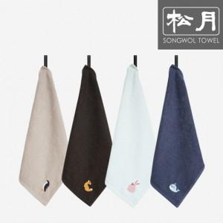

【상세/제작정보】 | 자수인쇄의 경우 로고의 크기 및 난이도에 따라 자수비용 변동 있을 수 있습니다.

【인쇄/포장옵션】 | 실크, 자수 / 포장불가능

【공급단가】 | 수량 | 100~ | 300~ | 500~ | 1,000~ | 2,000~
*VAT별도 | 단가 | 2,140원 | 2,010원 | 1,930원 | 1,860원 | 1,810원

【상품 URL】 | https://easy1.co.kr:443/src/goods_detail.php?gdno=17783

